明细
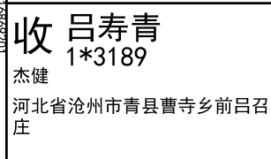
睿 颢 发 货 清 单
（RecallPackaging Delivery List）
 |  |  | Shipping Date 发货日期: | 2025-07-18
 |  |  | 快递单号: | sf3192116869201

ORDER NR | Item Code | ARTICLE | Colour | Size | Order Qty | Back-up Qty | Total Qty | Carton #/Total | Net Weight (kg) | Gross Weight (kg) | REMARK
订单号 | 产品型号 | 款号 | 颜色 | 尺码 | 订单数 | 备品数 | 总实发数 | 总箱数\箱号 | 净重（公斤) | 毛重（公斤) | 备注(CM)
82934-01 | 白色再生条码页洗标 (care label ) | 6164-376 | 754 | XS | 2616 | 131 | 2747 | 1/1 | 6 | 6.4 | 20*30*40
 |  |  |  | S | 2936 | 147 | 3083
 |  |  |  | M | 1648 | 82 | 1730
 |  |  |  | L | 800 | 40 | 840
82934-01 | 白色再生产地页洗标 (component label) | 6164-376 | 754 |  | 8000 | 400 | 8400
82934-01 | 白色再生成分页洗标1 (component label) | 6164-376 | 754 |  | 8000 | 400 | 8400
82934-01 | 白色再生环保页洗标 (component label) | 6164-376 | 754 |  | 8000 | 400 | 8400
合计 |  |  |  |  | 32000 | 1600 | 33600

箱唛扫码
Factory name (工厂名称)
PO. Number(订单号) | 82934-01
Style Code.(款号) | 6164-376
Product Code.(产品编号) | RECYCLE CARE LABEL RECYCLE COMPONENT LABEL | Carton No.(箱号):
Inner Packages(包装方式） | 2000pcs/ bundle | 1\1
SIZE/qty (尺码/数量) | 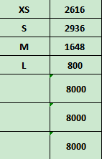
Carton Dimension（箱规） | 20*30*40 | Country of Origin：
Gross Weight（毛重） | 6.4KG | Made In China
Net Weight（净重） | 6KG
Remark（备注）

06164376754012
06164376754029
06164376754036
06164376754043
06164376754012
06164376754029
06164376754036
06164376754043

